Extras
Name | Description | Price | Image | ExtraCategoryName
Chất liệu da/simili | Chăm sóc đặc biệt cho chất liệu da/simili | 100000 | 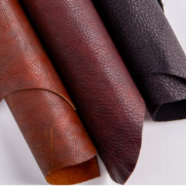 | Chất liệu, thiết kế và thương hiệu đặc biệt
Vệ sinh bằng hơi nước | Giày có độ cao trên mắt cá chân | 100000 | 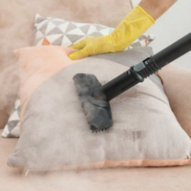 | Dịch vụ đi kèm
Công suất cao | Áp dụng với máy lạnh treo trường >2 HP | 100000 | 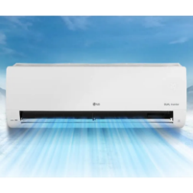 | Chất liệu, thiết kế và thương hiệu đặc biệt

